LIST 1
Poz. | Opis artikla | Kol. | Mer.enota | VPC | Skupaj | Foto
 | TOPTEK UNIFACE SS NERJAVEČE JEKLO

1 | ACO TopTek Uniface SS 2.0, razred obremenitve A15
 | Pokrov za zapolnitev z betonom in za vgradnjo zaključnega tlaka debeline do 15 mm, iz nerjavečega jekla kvalitete AISI304, razreda obremenitve A15 (SIST EN 1253-4), z dvojnim tesnilom za plino/vodotesnost, vijačno zaklepanje. Višina okvirja 82,5 mm, globina pokrova 70 mm. Navedeni razred obremenitve se doseže z zapolnitvijo z betonom C 35 /45 do najmanj 15 mm od zgornjega roba pokrova, vse po navodilih proizvajalca ACO. Vsebuje opremo za odpiranje in dviganje. |  |  |  |  | 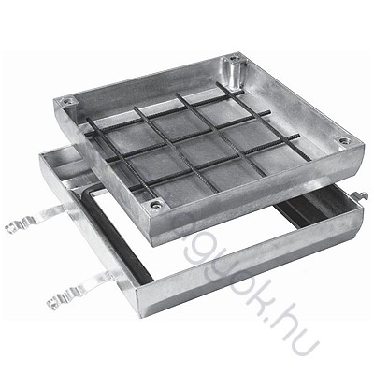
 | svetla širina 700x700 mm, gradbena širina 810x810 mm |  | kom | 0.00 EUR | 0.00 EUR

